70 公民館数（人口100万人当たり）
70 公民館数（人口100万人当たり）

 | 時点 2021(R3)年10月1日（３～４年毎）
 | 単位 館 |  |  |  |  |  |  |  | 偏差値 |  | 41.0
順位 |  | 都道府県名 |  | 数 値 |  |  | 順位 | 都道府県名 |  | 数 値

 |  | 0 | 全 国 |  | 104.9 | 0.0 | 24 | 0 | 岩 手 |  | 145.5 | 0
1 |  | 0 | 長 野 |  | 880.0 | 0.0 | 25 | 0 | 鹿児島 |  | 144.0 | 0
2 |  | 0 | 徳 島 |  | 446.6 | 0.0 | 26 | 0 | 岐 阜 |  | 143.3 | 0
3 |  | 0 | 山 形 |  | 401.9 | 0.0 | 27 | 0 | 佐 賀 |  | 142.7 | 0
4 |  | 0 | 山 梨 |  | 352.8 | 0.0 | 28 | 0 | 山 口 |  | 120.5 | 0
5 |  | 0 | 秋 田 |  | 333.3 | 0.0 | 29 | 0 | 長 崎 |  | 115.7 | 0
6 |  | 0 | 愛 媛 |  | 327.8 | 0.0 | 30 | 0 | 群 馬 |  | 113.1 | 0
7 |  | 0 | 鳥 取 |  | 315.1 | 0.0 | 31 | 0 | 栃 木 |  | 95.3 | 0
8 |  | 0 | 高 知 |  | 288.0 | 0.0 | 32 | 0 | 広 島 |  | 87.1 | 0
9 |  | 0 | 和歌山 |  | 274.6 | 0.0 | 33 | 0 | 宮 崎 |  | 81.1 | 0
10 |  | 0 | 福 井 |  | 271.1 | 0.0 | 34 | 0 | 茨 城 |  | 79.6 | 0
11 |  | 0 | 奈 良 |  | 264.6 | 0.0 | 35 | 0 | 北海道 |  | 70.2 | 0
12 |  | 0 | 富 山 |  | 261.5 | 0.0 | 36 | 0 | 埼 玉 |  | 66.8 | 0
13 |  | 0 | 石 川 |  | 257.8 | 0.0 | 37 | 0 | 沖 縄 |  | 59.9 | 0
14 |  | 0 | 島 根 |  | 234.6 | 0.0 | 38 | 0 | 福 岡 |  | 57.8 | 0
15 |  | 0 | 大 分 |  | 217.2 | 0.0 | 39 | 0 | 京 都 |  | 56.2 | 0
16 |  | 0 | 岡 山 |  | 210.0 | 0.0 | 40 | 0 | 滋 賀 |  | 55.3 | 0
17 |  | 0 | 福 島 |  | 199.2 | 0.0 | 41 | 0 | 兵 庫 |  | 51.5 | 0
18 |  | 0 | 青 森 |  | 198.2 | 0.0 | 42 | ◎ | 千 葉 |  | 45.1 | 0
19 |  | 0 | 宮 城 |  | 189.5 | 0.0 | 43 | 0 | 愛 知 |  | 43.5 | 0
20 |  | 0 | 熊 本 |  | 182.3 | 0.0 | 44 | 0 | 大 阪 |  | 22.4 | 0
21 |  | 0 | 三 重 |  | 177.7 | 0.0 | 45 | 0 | 神奈川 |  | 17.4 | 0
22 |  | 0 | 新 潟 |  | 164.0 | 0.0 | 46 | 0 | 静 岡 |  | 13.9 | 0
23 |  | 0 | 香 川 |  | 162.4 | 0.0 | 47 | 0 | 東 京 |  | 5.7 | 0
公民館数 （人口100万人当たり）
北海道 | 70.2
青 森 | 198.2
岩 手 | 145.5
宮 城 | 189.5
秋 田 | 333.3
山 形 | 401.9
福 島 | 199.2
茨 城 | 79.6
栃 木 | 95.3
群 馬 | 113.1
埼 玉 | 66.8
千 葉 | 45.1
東 京 | 5.7
神奈川 | 17.4
新 潟 | 164
富 山 | 261.5
石 川 | 257.8
福 井 | 271.1
山 梨 | 352.8
長 野 | 880
岐 阜 | 143.3
静 岡 | 13.9
愛 知 | 43.5
三 重 | 177.7
滋 賀 | 55.3
京 都 | 56.2
大 阪 | 22.4
兵 庫 | 51.5
奈 良 | 264.6
和歌山 | 274.6
鳥 取 | 315.1
島 根 | 234.6
岡 山 | 210
広 島 | 87.1
山 口 | 120.5
徳 島 | 446.6
香 川 | 162.4
愛 媛 | 327.8
高 知 | 288
福 岡 | 57.8
佐 賀 | 142.7
長 崎 | 115.7
熊 本 | 182.3
大 分 | 217.2
宮 崎 | 81.1
鹿児島 | 144
沖 縄 | 59.9

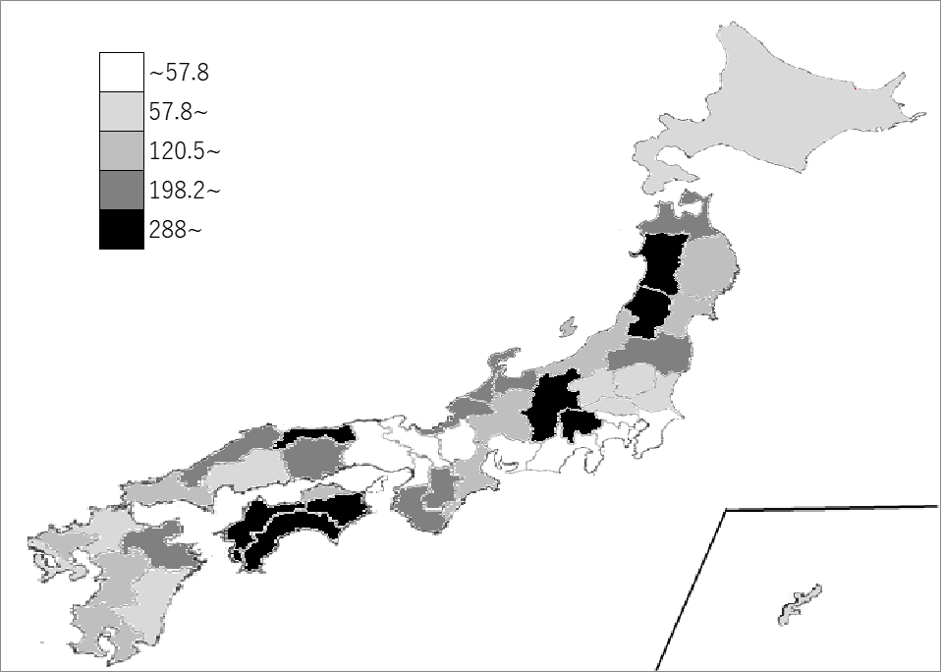
千葉県の推移
平成20年 | 50.1 | 43
平成23年 | 48.8 | 43
平成27年 | 46.9 | 43
平成30年 | 46 | 43
令和3年 | 45.1 | 42

《備 考》 ・資料出所 総務省統計局「社会生活統計指標」 ・参 考 千葉県の公民館数は、283館で19位。全国は、13,163館。 注）ここでいう公民館とは、社会教育法の規定に基づいて設置された公民館であり、分館も １館として計上しています。

